bilan énergie quotidienne
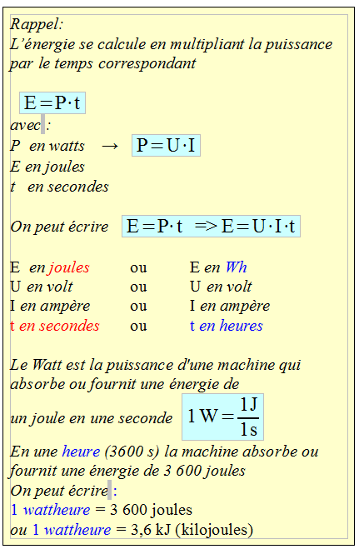
bilan de l'énergie utilisée chaque jour (E utilisée)
caractéristiques appareils |  |  |  |  | caractéristiques de la charge des circuits
désignation | qté | intensité (A) | tension (V) | puissance (W) | tension (V) | intensité (A) | temps utilisation (h) | temps utilisation (s) | énergie en Wh | Total Wh | Total Ah
Convertisseur 12 V 200 W | 1 | 16.67 A | 12.0 V | 200.0 W | 12.0 V | 16.67 A | 2:00:00 | 7200 s | 400.00 | 400.00 Wh | 33.33 Ah
frigo trimixte DOMETIC RM 5310 Série 5 | 1 | 10.00 A | 12.0 V | 120.0 W | 12.0 V | 10.00 A | 2:00:00 | 7200 s | 240.00 | 240.00 Wh | 20.00 Ah
Ampoule Led 8 W | 2 | 0.67 A | 12.0 V | 8.0 W | 12.0 V | 0.67 A | 2:00:00 | 7200 s | 16.00 | 32.00 Wh | 5.33 Ah
chargeur d'accus 18650 | 0 | 0.50 A | 4.2 V | 2.1 W | 12.0 V | 0.18 A | 2:48:00 | 10080 s | 5.88 | 0.00 Wh | 0.00 Ah
tablette multimédia | 0 | 0.50 A | 4.2 V | 2.1 W | 12.0 V | 0.18 A | 6:48:00 | 24480 s | 14.28 | 0.00 Wh | 0.00 Ah
Téléphone portable | 0 | 1.00 A | 5.0 V | 5.0 W | 12.0 V | 0.42 A | 2:00:00 | 7200 s | 10.00 | 0.00 Wh | 0.00 Ah
 |  |  |  |  |  |  |  |  |  | 672.00 Wh | 58.67 Ah
 |  |  |  |  |  |  |  |  |  | choix du type d'accu
 |  |  |  |  |  |  |  |  |  | accu_solaire | accu_AGM
 |  |  |  | choix de la capacité accumulateur liste déroulante |  |  |  |  |  | 110 Ah | 100 Ah
 |  |  |  | Une batterie spéciale CC accepte d'être déchargée à 80% |  |  |  |  |  | 0.8 | 0.8
 |  |  |  |  |  |  | nbr de jours à 80% de la capacité |  |  | 1.5 | 1.4

Réfrigérateur à absorption Dometic RM notice
https://www.solarboutik.com/70-batterie-solaire-gel

https://www.solarboutik.com/54-batterie-solaire-agm

rappel
Un ampère correspond
à un débit de charge
d'un coulomb par seconde
1Ah = 3600 C
Q = I · t
Q en coulombs
I en ampères
t en secondes

